CATALOGUE A COMPLETER
REFERENCE / REF | CODE BARRE | Designation produits / Product designation | Size | Burning | Gr / Oz | Perfumes | DDP ( BTB EUROPE ) | VENDU PART / SOLD BY PACK | QUANTITE | TOTAL | images | BTC (PRIX PUBLIC )
NOM DE SOCIETE / COMMERCIAL NAME
NOM DU MAGASIN / SHOP NAME
A COMPLETER TO BE COMPLETED
ADRESSE DE LIVRAISON / DELIVERY :
N° TVA / VAT N°
N° SIRET :
NUMERO TEL / PHONE NUMBER
ADRESSE EMAIL / E-MAIL ADDRESS :
CONDITIONS DE VENTES COTE BOUGIE + COTE BAIN |  | IMPLANTATION : Commande minimum de 2000€ (franco de port) | RÉASSORT : Commande minimum de 1000€ (80€ de frais de transport) - 1500€ (franco de port)
CONDITIONS DE VENTES COTE BAIN |  | IMPLANTATION : Commande minimum de 600€ (franco de port) | RÉASSORT : Commande minimum de 300€ (30€ de frais de transport) - 500€ (franco de port)
RIB / BANK ID : |  | COTE BOUGIE MARRAKECH ; Wise ; BE94 9670 1424 4414 ; TRWIBEB1XXX ; Avenue Louise 54, Room S52, 1050 Brussels, Belgique
MAISON SARAH LAVOINE X COTE BOUGIE
BP-TAM-MSL-BL-NA-M | 3664511148377 | BOUGIE TAMTAM "MSL" BLEU SARAH M | D15h18 | 60h | 400Gr / 14,1 OZ | NARGUILE | 36.00 € | 4.00 |  | 0.00 € | 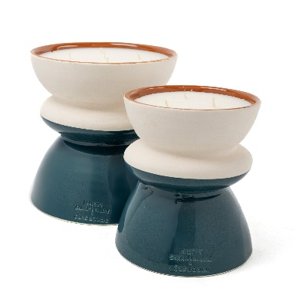 | 95.00 €
BP-TAM-MSL-BL-NA-L | 3664511148360 | BOUGIE TAMTAM "MSL" BLEU SARAH L | D20H20 | 120h | 1100Gr / 38,8 OZ |  | 55.00 € | 2.00 |  | 0.00 € |  | 150.00 €
BP-TAM-MSL-R-KA-M | 3664511227423 | BOUGIE TAMTAM "MSL" ROSE POUDRE M | D15h18 | 60h | 400Gr / 14,1 OZ | KAMOUN / CUMIN | 36.00 € | 4.00 |  | 0.00 € | 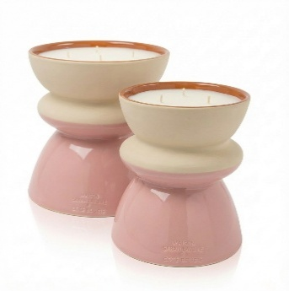 | 95.00 €
BP-TAM-MSL-R-KA-L | 3664511227416 | BOUGIE TAMTAM "MSL" ROSE POUDRE L | D20H20 | 120h | 1100Gr / 38,8 OZ |  | 55.00 € | 2.00 |  | 0.00 € |  | 150.00 €
FANNY LOPEZ X COTE BOUGIE
BP-BAB-IV-XL | 6111270786106 | BOUGIE BAB BLANC XL | D23H11 | 7 mèches | 2700Gr | ORIENTAL | 79.00 € | 1.00 |  | 0.00 € | 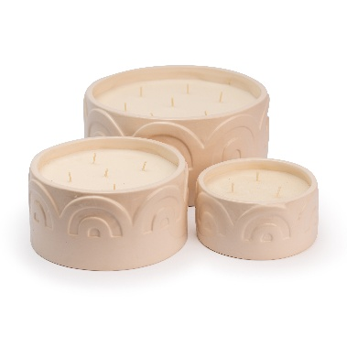  | 199.00 €
BP-BAB-IV-L | 6111270786113 | BOUGIE BAB BLANC L | D17H9 | 5 mèches | 1350Gr |  | 55.00 € | 1.00 |  | 0.00 € |  | 149.00 €
BP-BAB-IV-M | 6111270786120 | BOUGIE BAB BLANC M | D13H6,5 | 3 mèches | 400Gr |  | 32.00 € | 2.00 |  | 0.00 € |  | 79.00 €
BP-BAB-MIEL-XL | 6111270786168 | BOUGIE BAB MIEL XL | D23H11 | 7 mèches | 2700Gr | KOUTOUBIA | 79.00 € | 1.00 |  | 0.00 € | 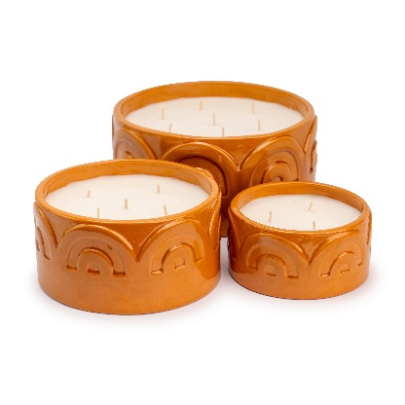 | 199.00 €
BP-BAB-MIEL-L | 6111270786175 | BOUGIE BAB MIEL L | D17H9 | 5 mèches | 1350Gr |  | 55.00 € | 1.00 |  | 0.00 € |  | 149.00 €
BP-BAB-MIEL-M | 6111270786182 | BOUGIE BAB MIEL M | D13H6,5 | 3 mèches | 400Gr |  | 32.00 € | 2.00 |  | 0.00 € |  | 79.00 €
BP-BAB-ROSE-XL | 6111270786199 | BOUGIE BAB ROSE POUDRE XL | D23H11 | 7 mèches | 2700Gr | FIGUIER | 79.00 € | 1.00 |  | 0.00 € | 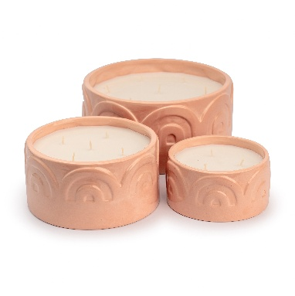 | 199.00 €
BP-BAB-ROSE-L | 6111270786205 | BOUGIE BAB ROSE POUDRE L | D17H9 | 5 mèches | 1350Gr |  | 55.00 € | 1.00 |  | 0.00 € |  | 149.00 €
BP-BAB-ROSE-M | 6111270786212 | BOUGIE BAB ROSE POUDRE M | D13H6,5 | 3 mèches | 400Gr |  | 32.00 € | 2.00 |  | 0.00 € |  | 79.00 €
COLLECTION RAPHIA
BP-ALYA-FO-XL | 6111270786625 | BOUGIE RAPHIA "ALYA" XL | D20H20 | 400h | 4000Gr / 141 OZ | MON BEL ORANGER | 125.00 € | 1.00 |  | 0.00 € |  | 299.00 €
BP-ALYA-FO-L | 6111270786632 | BOUGIE RAPHIA "ALYA" L | D15H15 | 180h | 1600Gr / 56,4 OZ |  | 55.00 € | 1.00 |  | 0.00 € |  | 149.00 €
BP-ALYA-FO-M | 6111270786649 | BOUGIE RAPHIA "ALYA" M | D12H10 | 80h | 600Gr / 21,2 OZ |  | 32.00 € | 2.00 |  | 0.00 € |  | 79.00 €
BP-ALYA-FO-S | 6111270786656 | BOUGIE RAPHIA "ALYA" S | D7,5H9 | 40h | 190 Gr / 6,7 OZ |  | 18.00 € | 4.00 |  | 0.00 € |  | 49.00 €
DIFF-ALYA-FO-500ML | 6111270786663 | DIFFUSEUR A BATONNET RAPHIA "ALYA" 500 ML | D10H30 |  | 500 ML |  | 45.00 € | 2.00 |  | 0.00 € | 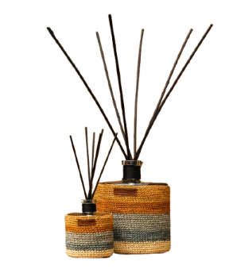 | 109.00 €
DIFF-ALYA-FO-3L | 6111270786670 | DIFFUSEUR A BATONNET RAPHIA "ALYA" 3L | D18H60 |  | 3L |  | 175.00 € | 1.00 |  | 0.00 € |  | 420.00 €
BP-ZINA-OR-XL | 6111270784522 | BOUGIE RAPHIA "ZINA" XL | D20H20 | 400h | 4000Gr / 141 OZ | ORIENTAL | 125.00 € | 1.00 |  | 0.00 € | 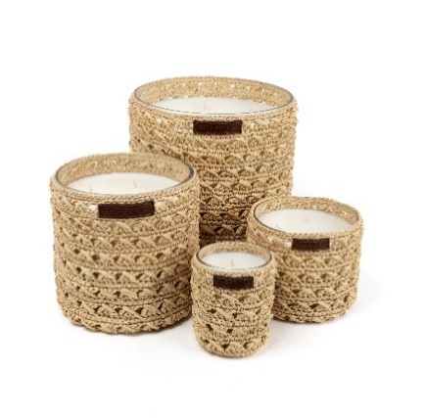 | 299.00 €
BP-ZINA-OR-L | 6111270784539 | BOUGIE RAPHIA "ZINA" L | D15H15 | 180h | 1600Gr / 56,4 OZ |  | 55.00 € | 1.00 |  | 0.00 € |  | 149.00 €
BP-ZINA-OR-M | 6111270784546 | BOUGIE RAPHIA "ZINA" M | D12H10 | 80h | 600Gr / 21,2 OZ |  | 32.00 € | 2.00 |  | 0.00 € |  | 79.00 €
BP-ZINA-OR-S | 6111270784553 | BOUGIE RAPHIA "ZINA" S | D7,5H9 | 40h | 190 Gr / 6,7 OZ |  | 18.00 € | 4.00 |  | 0.00 € |  | 49.00 €
DIFF-ZINA-OR-500ML | 6111270784959 | DIFFUSEUR A BATONNET RAPHIA "ZINA" 500 ML | D10H30 |  | 500 ML |  | 45.00 € | 2.00 |  | 0.00 € |  | 109.00 €
DIFF-ZINA-OR-3L | 6111270785079 | DIFFUSEUR A BATONNET RAPHIA "ZINA" 3L | D18H60 |  | 3L |  | 175.00 € | 1.00 |  | 0.00 € |  | 420.00 €
BP-RIM-DA-XL | 6111270785420 | BOUGIE RAPHIA "RIM" XL | D20H20 | 400h | 4000Gr / 141 OZ | DATTES | 125.00 € | 1.00 |  | 0.00 € |  | 299.00 €
BP-RIM-DA-L | 6111270785437 | BOUGIE RAPHIA "RIM" L | D15H15 | 180h | 1600Gr / 56,4 OZ |  | 55.00 € | 1.00 |  | 0.00 € |  | 149.00 €
BP-RIM-DA-M | 6111270785444 | BOUGIE RAPHIA "RIM" M | D12H10 | 80h | 600Gr / 21,2 OZ |  | 32.00 € | 2.00 |  | 0.00 € |  | 79.00 €
BP-RIM-DA-S | 6111270785451 | BOUGIE RAPHIA "RIM" S | D7,5H9 | 40h | 190 Gr / 6,7 OZ |  | 18.00 € | 4.00 |  | 0.00 € |  | 49.00 €
DIFF-RIM-DA-500ML | 6111270785581 | DIFFUSEUR A BATONNET RAPHIA RIM 500 ML | D10H30 |  | 500 ML |  | 45.00 € | 2.00 |  | 0.00 € |  | 109.00 €
DIFF-RIM-DA-3L | 6111270785598 | DIFFUSEUR A BATONNET RAPHIA RIM 3L | D18H60 |  | 3L |  | 175.00 € | 1.00 |  | 0.00 € |  | 420.00 €
BP-MAYA-MT-XL | 6111270785468 | BOUGIE RAPHIA "MAYA" XL | D20H20 | 400h | 4000Gr / 141 OZ | MENTHE & THE | 125.00 € | 1.00 |  | 0.00 € |  | 299.00 €
BP-MAYA-MT-L | 6111270785475 | BOUGIE RAPHIA "MAYA" L | D15H15 | 180h | 1600Gr / 56,4 OZ |  | 55.00 € | 1.00 |  | 0.00 € |  | 149.00 €
BP-MAYA-MT-M | 6111270785482 | BOUGIE RAPHIA "MAYA" M | D12H10 | 80h | 600Gr / 21,2 OZ |  | 32.00 € | 2.00 |  | 0.00 € |  | 79.00 €
BP-MAYA-MT-S | 6111270785499 | BOUGIE RAPHIA "MAYA" S | D7,5H9 | 40h | 190 Gr / 6,7 OZ |  | 18.00 € | 4.00 |  | 0.00 € |  | 49.00 €
DIFF-MAYA-MT-500ML | 6111270785604 | DIFFUSEUR A BATONNET RAPHIA MAYA 500 ML | D10H30 |  | 500 ML |  | 45.00 € | 2.00 |  | 0.00 € |  | 109.00 €
DIFF-MAYA-MT-3L | 6111270785611 | DIFFUSEUR A BATONNET RAPHIA MAYA 3L | D18H60 |  | 3L |  | 175.00 € | 1.00 |  | 0.00 € |  | 420.00 €
COLLECTION CERAMIQUE
BP-ITTO-VERT-XL | 6111270786229 | BOUGIE ITTO VERT XL | D20H20 | 400h | 4000Gr / 141 OZ | HERBE FRAICHE | 125.00 € | 1.00 |  | 0.00 € |  | 299.00 €
BP-ITTO-VERT-L | 6111270786236 | BOUGIE ITTO VERT L | D15H15 | 180h | 1600Gr / 56,4 OZ |  | 55.00 € | 1.00 |  | 0.00 € |  | 149.00 €
BP-ITTO-VERT-M | 6111270786243 | BOUGIE ITTO VERT M | D12H10 | 80h | 600Gr / 21,2 OZ |  | 32.00 € | 2.00 |  | 0.00 € |  | 79.00 €
DIFF-ITTO-VERT-500ML | 6111270786281 | DIFFUSEUR A BATONNET CERAMIQUE ITTO VERT 500 ML | D10H30 |  | 500 ML |  | 45.00 € | 2.00 |  | 0.00 € | 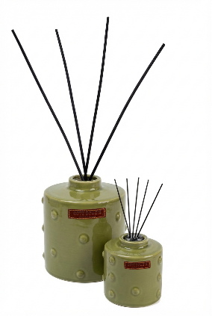 | 109.00 €
DIFF-ITTO-VERT-3L | 6111270786298 | DIFFUSEUR A BATONNET CERAMIQUE ITTO VERT 3L | D18H60 |  | 3L |  | 175.00 € | 1.00 |  | 0.00 € |  | 420.00 €
BP-NOMAD-B-XL-JA | 6111270782825 | BOUGIE Nomad Terra XL | D20H20 | 400h | 4000Gr / 141 OZ | DATTES | 125.00 € | 1.00 |  | 0.00 € |  | 299.00 €
BP-NOMAD-B-L-JA | 6111270782818 | BOUGIE Nomad Terra L | D15H15 | 180h | 1600Gr / 56,4 OZ |  | 55.00 € | 1.00 |  | 0.00 € |  | 149.00 €
BP-NOMAD-B-M-JA | 6111270782801 | BOUGIE Nomad Terra M | D12H10 | 80h | 600Gr / 21,2 OZ |  | 32.00 € | 2.00 |  | 0.00 € |  | 79.00 €
BP-NOMAD-B-S-JA | 6111270782795 | BOUGIE Nomad Terra S | D7,5H9 | 40h | 190 Gr / 6,7 OZ |  | 18.00 € | 4.00 |  | 0.00 € |  | 49.00 €
DIFF-NOMAD-B-DA-500ML | 6111270785130 | DIFFUSEUR A BATONNET CERAMIQUE NOMAD TERRA 500 ML | D10H30 |  | 500 ML |  | 45.00 € | 2.00 |  | 0.00 € | 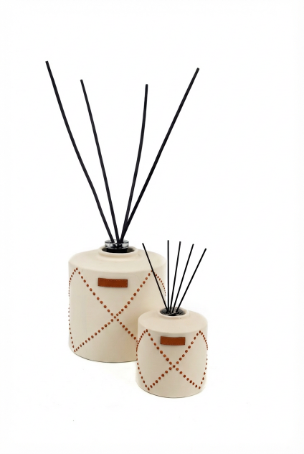 | 109.00 €
DIFF-NOMAD-B-DA-3L | 6111270785147 | DIFFUSEUR A BATONNET CERAMIQUE NOMAD TERRA 3L | D18H60 |  | 3L |  | 175.00 € | 1.00 |  | 0.00 € |  | 420.00 €
BP-COUPE-NOMAD-B-DA-M | 6111270785000 | BOUGIE COUPE NOMAD TERRA M | D15H15 | 80h | 500Gr / 21,2 OZ |  | 33.00 € | 2.00 |  | 0.00 € |  | 85.00 €
BP-COUPE-NOMAD-B-DA-L | 6111270785017 | BOUGIE COUPE NOMAD TERRA L | D17H17 | 150h | 1000Gr / 35,2 OZ |  | 49.00 € | 1.00 |  | 0.00 € |  | 135.00 €
BP-NOMAD-NOIR-CE-XL | 6111270785666 | BOUGIE NOMAD NOIR vernis XL | D20H20 | 400h | 4000Gr / 141 OZ | CEDRE DE L'ATLAS | 125.00 € | 1.00 |  | 0.00 € |  | 299.00 €
BP-NOMAD-NOIR-CE-L | 6111270785680 | BOUGIE NOMAD NOIR vernis L | D15H15 | 180h | 1600Gr / 56,4 OZ |  | 55.00 € | 1.00 |  | 0.00 € |  | 149.00 €
BP-NOMAD-NOIR-CE-M | 6111270785673 | BOUGIE NOMAD NOIR vernis M | D12H10 | 80h | 600Gr / 21,2 OZ |  | 32.00 € | 2.00 |  | 0.00 € |  | 79.00 €
BP-NOMAD-NOIR-CE-S | 6111270785802 | BOUGIE NOMAD NOIR vernis S | D7,5H9 | 40h | 190 Gr / 6,7 OZ |  | 18.00 € | 4.00 |  | 0.00 € |  | 49.00 €
DIFF-NOMAD-NOIR-CE-500ML | 6111270785789 | DIFFUSEUR A BATONNET CERAMIQUE NOMAD NOIR vernis 500 ML | D10H30 |  | 500 ML |  | 45.00 € | 2.00 |  | 0.00 € |  | 109.00 €
DIFF-NOMAD-NOIR-CE-3L | 6111270785796 | DIFFUSEUR A BATONNET CERAMIQUE NOMAD NOIR vernis 3L | D18H60 |  | 3L |  | 175.00 € | 1.00 |  | 0.00 € |  | 420.00 €
BP-ZEBRE-MM-XL | 6111259029293 | BOUGIE ZÉBRÉ XL | D20H20 | 400h | 4000Gr / 141 OZ | MANDARINE MAJORELLE | 125.00 € | 1.00 |  | 0.00 € | 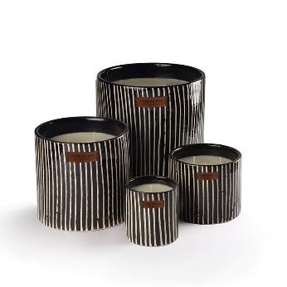 | 299.00 €
BP-ZEBRE-MM-L | 6111259025509 | BOUGIE ZÉBRÉ L | D15H15 | 180h | 1600Gr / 56,4 OZ |  | 55.00 € | 1.00 |  | 0.00 € |  | 149.00 €
BP-ZEBRE-MM-M | 6111259025516 | BOUGIE ZÉBRÉ M | D12H10 | 80h | 600Gr / 21,2 OZ |  | 32.00 € | 2.00 |  | 0.00 € |  | 79.00 €
BP-ZEBRE-MM-S | 6111259025523 | BOUGIE ZÉBRÉ S | D7,5H9 | 40h | 190 Gr / 6,7 OZ |  | 18.00 € | 4.00 |  | 0.00 € |  | 49.00 €
DIFF-ZEBRE-MM-500ML | 6111259029545 | DIFFUSEUR A BATONNET CERAMIQUE ZEBRE 500 ML | D10H30 |  | 500 ML |  | 45.00 € | 2.00 |  | 0.00 € | 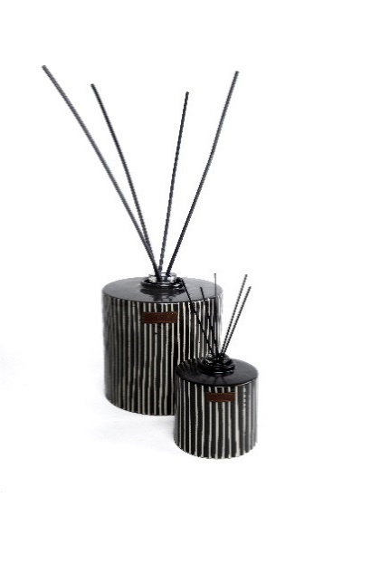 | 109.00 €
DIFF-ZEBRE-MM-3L | 6111270781927 | DIFFUSEUR A BATONNET CERAMIQUE ZEBRE 3 L | D18H60 |  | 3L |  | 175.00 € | 1.00 |  | 0.00 € |  | 420.00 €
BP-COUP-ZEBRE-MM-M | 6111270783990 | BOUGIE COUPE ZEBRE M | D15H15 | 80h | 500Gr / 21,2 OZ |  | 33.00 € | 2.00 |  | 0.00 € | 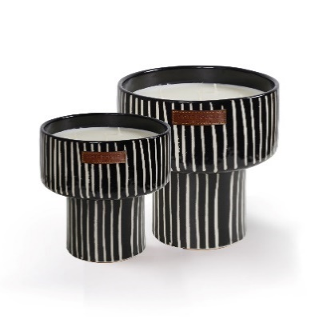 | 85.00 €
BP-COUP-ZEBRE-MM-L | 6111270784003 | BOUGIE COUPE ZEBRE L | D17H17 | 150h | 1000Gr / 35,2 OZ |  | 49.00 € | 1.00 |  | 0.00 € |  | 135.00 €
BP-PLATE-ZEBRE-L | 6111270786304 | BOUGIE PLATE ZEBRE L | D20H7 | 100h | 1000Gr / 35,2 OZ |  | 49.00 € | 2.00 |  | 0.00 € | 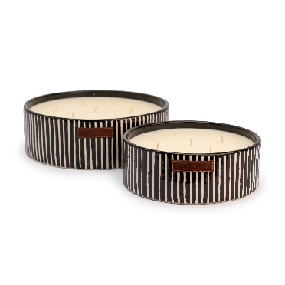 | 135.00 €
BP-PLATE-ZEBRE-XL | 6111270785994 | BOUGIE PLATE ZEBRE XL | D24H8 | 200h | 1900Gr/67,02 OZ |  | 75.00 € | 1.00 |  | 0.00 € |  | 189.00 €
BP-ZEBRE-TERRA-XL | 6111270784799 | BOUGIE ZÉBRÉ TERRA XL | D20H20 | 400h | 4000Gr / 141 OZ | KAMOUN / CUMIN | 125.00 € | 1.00 |  | 0.00 € | 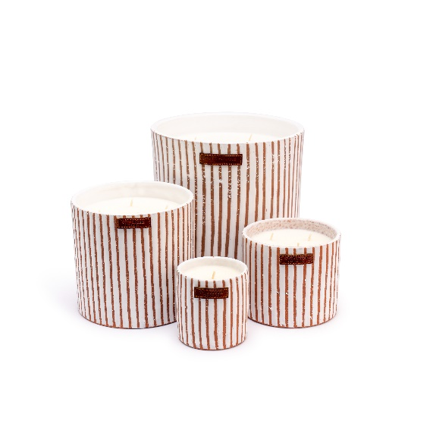 | 299.00 €
BP-ZEBRE-TERRA-L | 6111270784805 | BOUGIE ZÉBRÉ TERRAL L | D15H15 | 180h | 1600Gr / 56,4 OZ |  | 55.00 € | 1.00 |  | 0.00 € |  | 149.00 €
BP-ZEBRE-TERRA-M | 6111270784812 | BOUGIE ZÉBRÉ TERRA M | D12H10 | 80h | 600Gr / 21,2 OZ |  | 32.00 € | 2.00 |  | 0.00 € |  | 79.00 €
BP-ZEBRE-TERRA-S | 6111270784829 | BOUGIE ZÉBRÉ TERRA S | D7,5H9 | 40h | 190 Gr / 6,7 OZ |  | 18.00 € | 4.00 |  | 0.00 € |  | 49.00 €
DIFF-ZEBRE-TERRA-500ML | 6111270785024 | DIFFUSEUR A BATONNET CERAMIQUE ZEBRE TERRA 500 ML | D10H30 |  | 500 ML |  | 45.00 € | 2.00 |  | 0.00 € | 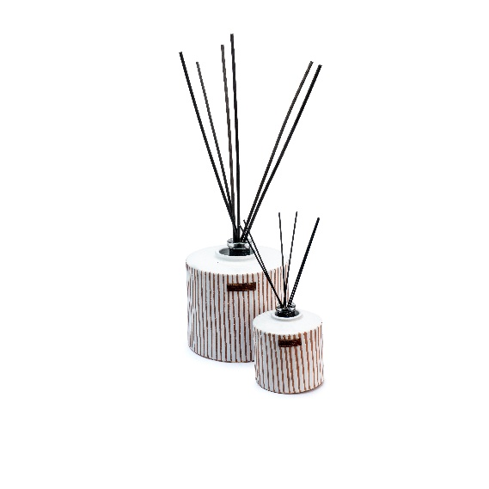 | 109.00 €
DIFF-ZEBRE-TERRA-3L | 6111270785062 | DIFFUSEUR A BATONNET CERAMIQUE ZEBRE TERRA 3 L | D18H60 |  | 3L |  | 175.00 € | 1.00 |  | 0.00 € |  | 420.00 €
BP-COUP-ZEBRE-TERRA-M | 6111270785697 | BOUGIE COUPE ZEBRE TERRA M | D15H15 | 80h | 500Gr / 21,2 OZ |  | 33.00 € | 2.00 |  | 0.00 € | 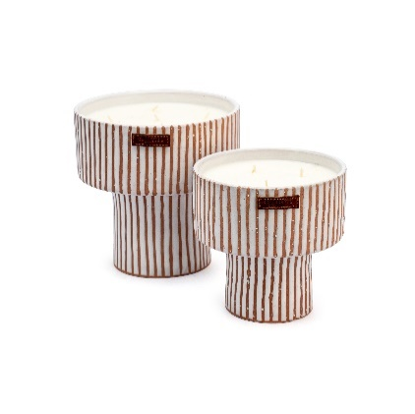 | 85.00 €
BP-COUP-ZEBRE-TERRA-L | 6111270785703 | BOUGIE COUPE ZEBRE TERRA L | D17H17 | 150h | 1000Gr / 35,2 OZ |  | 49.00 € | 1.00 |  | 0.00 € |  | 135.00 €
BP-PLATE-ZEBRE-TERRA-L | 6111270786311 | BOUGIE PLATE ZEBRE TERRA L | D20H7 | 100h | 1000Gr / 35,2 OZ |  | 49.00 € | 2.00 |  | 0.00 € | 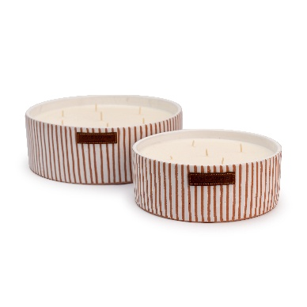 | 135.00 €
BP-PLATE-ZEBRE-TERRA-XL | 6111270786007 | BOUGIE PLATE ZEBRE TERRA XL | D24H8 | 200h | 1900Gr/67,02 OZ |  | 75.00 € | 1.00 |  | 0.00 € |  | 189.00 €
BP-STRIE-BLANC-SF-XL | 6111259028555 | BOUGIE STRIEE BLANCHE XL | D20H20 | 400h | 4000Gr / 141 OZ | MON BEL ORANGER | 125.00 € | 1.00 |  | 0.00 € | 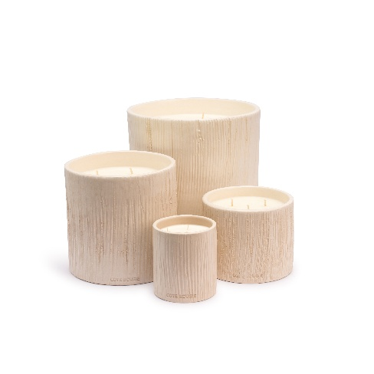 | 299.00 €
BP-STRIE-BLANC-SF-L | 6111259028548 | BOUGIE STRIEE BLANCHE L | D15H15 | 180h | 1600Gr / 56,4 OZ |  | 55.00 € | 1.00 |  | 0.00 € |  | 149.00 €
BP-STRIE-BLANC-SF-M | 6111259028531 | BOUGIE STRIEE BLANCHE M | D12H10 | 80h | 600Gr / 21,2 OZ |  | 32.00 € | 2.00 |  | 0.00 € |  | 79.00 €
BP-STRIE-BLANC-SF-S | 6111270782931 | BOUGIE STRIEE BLANCHE S | D7,5H9 | 40h | 190 Gr / 6,7 OZ |  | 18.00 € | 4.00 |  | 0.00 € |  | 49.00 €
DIFF-CERAM-BL-FO-500ML | 6111270784393 | DIFFUSEUR A BATONNET CERAMIQUE STRIEE BLANC 500 ML | D10H30 |  | 500 ML |  | 45.00 € | 2.00 |  | 0.00 € | 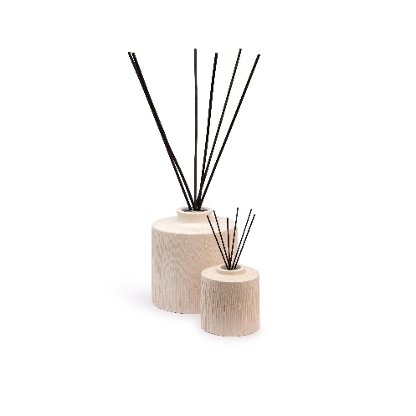 | 109.00 €
DIFF-CERAM-BL-FO-3L | 6111270785055 | DIFFUSEUR A BATONNET CERAMIQUE STRIEE BLANC 3L | D18H60 |  | 3L |  | 175.00 € | 1.00 |  | 0.00 € |  | 420.00 €
BP-COUPE-STRIEB-FO-M | 6111270784935 | BOUGIE COUPE STRIEE BLANCHE M | D15H15 | 80h | 500Gr / 21,2 OZ |  | 33.00 € | 2.00 |  | 0.00 € | 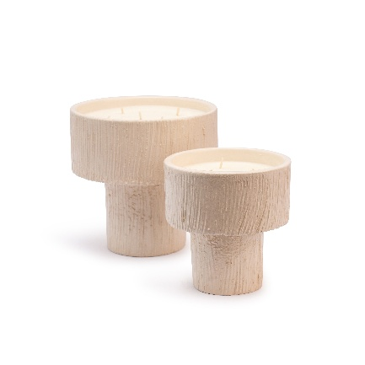 | 85.00 €
BP-COUPE-STRIEB-FO-L | 6111270784942 | BOUGIE COUPE STRIEE BLANCHE L | D17H17 | 150h | 1000Gr / 35,2 OZ |  | 49.00 € | 1.00 |  | 0.00 € |  | 135.00 €
BP-PLATE-STRIEB-FO-L | 6111270786328 | BOUGIE PLATE STRIEE BLANCHE L | D20H7 | 100h | 1000Gr / 35,2 OZ |  | 49.00 € | 2.00 |  | 0.00 € | 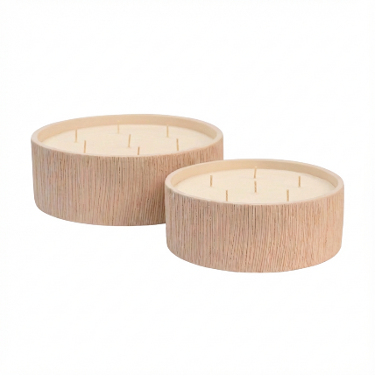 | 135.00 €
BP-PLATE-STRIEB-FO-XL | 6111270786014 | BOUGIE PLATE STRIEE BLANCHE XL | D24H8 | 200h | 1900Gr/67,02 OZ |  | 75.00 € | 1.00 |  | 0.00 € |  | 189.00 €
COLLECTION TAMEGROUTE
BP-TMGTE-VERT-MT-L | 6111259025936 | BOURGIE TAMGROUTE VERTE L | D15H15 | 180h | 1600Gr / 56,4 OZ | MENTHE & THE | 55.00 € | 1.00 |  | 0.00 € | 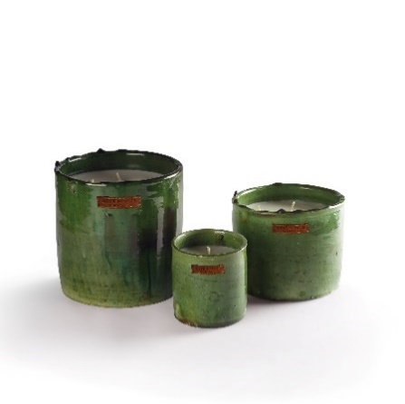 | 149.00 €
BP-TMGTE-VERT-MT-M | 6111259025943 | BOURGIE TAMGROUTE VERTE M | D12H10 | 80h | 600Gr / 21,2 OZ |  | 32.00 € | 2.00 |  | 0.00 € |  | 79.00 €
BP-TMGTE-VERT-MT-S | 6111259025950 | BOURGIE TAMGROUTE VERTE S | D7,5H9 | 40h | 190 Gr / 6,7 OZ |  | 18.00 € | 4.00 |  | 0.00 € |  | 49.00 €
BP-COUP-TMGTE-MT | 6111270783921 | BOUGIE COUPE TAMEGROUT VERT | D14H17 | 80h | 500Gr / 21,2 OZ |  | 33.00 € | 2.00 |  | 0.00 € | 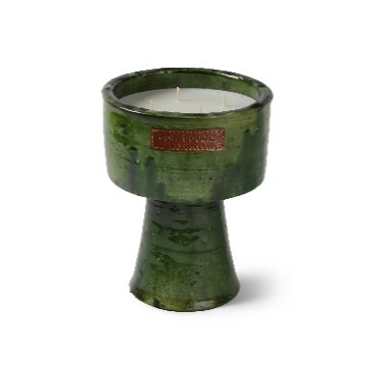 | 85.00 €
BP-TMGTE-JAUNE-FO-L | 6111270784898 | BOURGIE TAMGROUTE JAUNE L | D15H15 | 180h | 1600Gr / 56,4 OZ | MON BEL ORANGER | 55.00 € | 1.00 |  | 0.00 € | 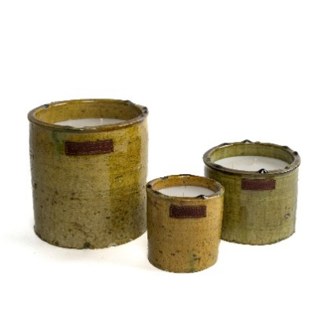 | 149.00 €
BP-TMGTE-JAUNE-FO-M | 6111270784904 | BOURGIE TAMGROUTE JAUNE M | D12H10 | 80h | 600Gr / 21,2 OZ |  | 32.00 € | 2.00 |  | 0.00 € |  | 79.00 €
BP-TMGTE-JAUNE-FO-S | 6111270784911 | BOURGIE TAMGROUTE JAUNE S | D7,5H9 | 40h | 190 Gr / 6,7 OZ |  | 18.00 € | 4.00 |  | 0.00 € |  | 49.00 €
BP-COUPE-TMGTE-JAUNE | 6111270784928 | BOUGIE COUPE TAMEGROUT JAUNE | D15H15 | 80h | 500Gr / 21,2 OZ |  | 33.00 € | 2.00 |  | 0.00 € | 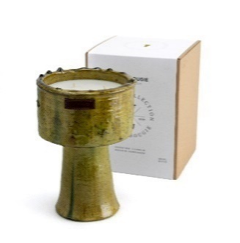 | 85.00 €
COLLECTION INTEMPORELLE
BP-TAJINE-TRCTA-PE | 6111259028647 | Bougie TAJINE TERRACOTA | D8,5H15 | 60h | 250Gr / 8,8 OZ | PLACE DES EPICES | 17.00 € | 4.00 |  | 0.00 € | 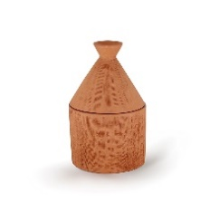 | 40.00 €
BP-TAJINE-WHITE-KA | 6111259028654 | Bougie TAJINE BLANCHE |  |  |  | GINGEMBRE / Cumin | 17.00 € | 4.00 |  | 0.00 € | 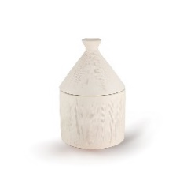 | 40.00 €
BP-40M-RYSL-L | 6111259029262 | BOUGIE 40 000 MARRAKECH / RUE YVES SAINT LAURENT L | D15H15 | 180h | 1600Gr / 56,4 OZ | MANDARINE | 55.00 € | 1.00 |  | 0.00 € | 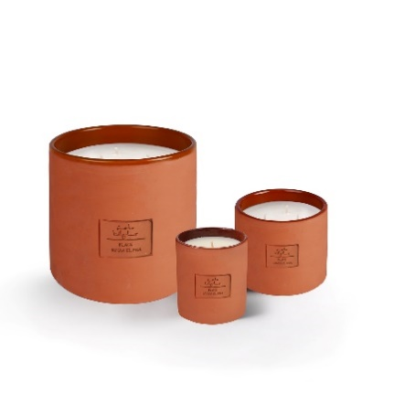 | 149.00 €
BP-40M-RYSL-M | 6111270783099 | BOUGIE 40 000 MARRAKECH / RUE YVES SAINT LAURENT M | D12H10 | 80h | 500Gr / 21,2 OZ |  | 32.00 € | 2.00 |  | 0.00 € |  | 79.00 €
BP-40M-RYSL-S | 6111259026063 | BOUGIE 40 000 MARRAKECH / RUE YVES SAINT LAURENT S | D8,5H10 | 60h | 360Gr / 12,3 OZ |  | 19.00 € | 4.00 |  | 0.00 € |  | 49.00 €
BP-40M-RDL-L | 6111259029279 | BOUGIE 40 000 MARRAKECH / RUE DE LA LIBERTE L | D15H15 | 180h | 1600Gr / 56,4 OZ | CORNE DE GAZELLE | 55.00 € | 1.00 |  | 0.00 € |  | 149.00 €
BP-40M-RDL-M | 6111270783082 | BOUGIE 40 000 MARRAKECH / RUE DE LA LIBERTE M | D12H10 | 80h | 500Gr / 21,2 OZ |  | 32.00 € | 2.00 |  | 0.00 € |  | 79.00 €
BP-40M-RDL-S | 6111259026070 | BOUGIE 40 000 MARRAKECH / RUE DE LA LIBERTE S | D8,5H10 | 60h | 360Gr / 12,3 OZ |  | 19.00 € | 4.00 |  | 0.00 € |  | 49.00 €
BP-40M-JEF-L | 6111259029286 | BOUGIE 40 000 MARRAKECH / JEMAA EL FNA L | D15H15 | 180h | 1600Gr / 56,4 OZ | PLACE DES EPICES | 55.00 € | 1.00 |  | 0.00 € |  | 149.00 €
BP-40M-JEF-M | 6111270783105 | BOUGIE 40 000 MARRAKECH / JEMAA EL FNA M | D12H10 | 80h | 500Gr / 21,2 OZ |  | 32.00 € | 2.00 |  | 0.00 € |  | 79.00 €
BP-40M-JEF-S | 6111259026056 | BOUGIE 40 000 MARRAKECH / JEMAA EL FNA S | D8,5H10 | 60h | 360Gr / 12,3 OZ |  | 19.00 € | 4.00 |  | 0.00 € |  | 49.00 €
BP-CLOCHE-TERRA | 6111270786335 | CLOCHE Terracotta | D8,5H12 | 30h | 170Gr/ 6 OZ | ORIENTAL | 15.00 € | 4.00 |  | 0.00 € | 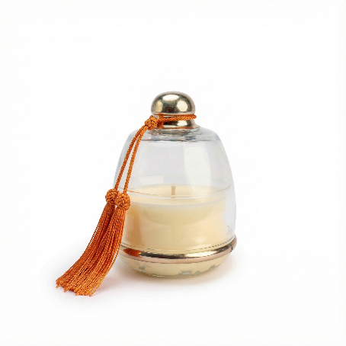 | 39.00 €
BP-CLOCHE-ORAN | 6111270786342 | CLOCHE Orange |  |  |  | FLEUR D'ORANGER | 15.00 € | 4.00 |  | 0.00 € |  | 39.00 €
BP-CLOCHE-BLEU | 6111270786359 | CLOCHE Bleu majorelle |  |  |  | MANDARINE MAJORELLE | 15.00 € | 4.00 |  | 0.00 € |  | 39.00 €
BP-COCHE-VERT | 6111270786366 | CLOCHE Vert d'eau |  |  |  | DATTES | 15.00 € | 4.00 |  | 0.00 € |  | 39.00 €
BP-CLOCHE-BEIGE | 6111270786373 | CLOCHE Beige |  |  |  | MENTHE & THE | 15.00 € | 4.00 |  | 0.00 € |  | 39.00 €
BP-CLOCHE-TAUPE | 6111270786380 | CLOCHE Taupe |  |  |  | KOUTOUBIA | 15.00 € | 4.00 |  | 0.00 € |  | 39.00 €
COLLECTION HOME FRAGRANCES
SP-MM-100ML | 6111259025615 | SPRAY D’AMBIANCE MANDARINE MAJORELLE 100 ML | D4,5H15 |  | 100 ML | MANDARINE MAJORELLE | 14.00 € | 4.00 |  | 0.00 € | 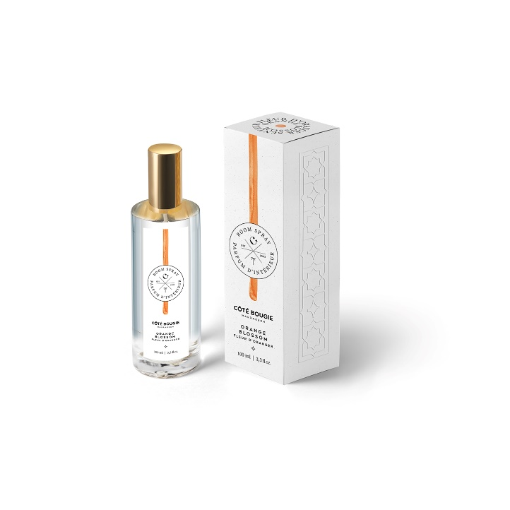 | 35.00 €
SP-FO-100ML | 6111259026919 | SPRAY D’AMBIANCE MON BEL ORANGER 100 ML |  |  |  | MON BEL ORANGER | 14.00 € | 4.00 |  | 0.00 € |  | 35.00 €
SP-ORIENT-100ML | 6111259026926 | SPRAY D’AMBIANCE ORIENTAL 100 ML |  |  |  | ORIENTAL | 14.00 € | 4.00 |  | 0.00 € |  | 35.00 €
SP-OUD-100ML | 6111259026933 | SPRAY D’AMBIANCE ROSE OUD 100 ML |  |  |  | ROSE OUD | 14.00 € | 4.00 |  | 0.00 € |  | 35.00 €
SP-DATTES-100ML | 6111259026117 | SPRAY D’AMBIANCE DATTES 100 ML |  |  |  | DATTES | 14.00 € | 4.00 |  | 0.00 € |  | 35.00 €
SP-FIGUIER-100ML | 6111259026902 | SPRAY D’AMBIANCE FIGUIER 100 ML |  |  |  | FIGUIER | 14.00 € | 4.00 |  | 0.00 € |  | 35.00 €
SP-MT-100ML | 6111259025608 |  |  |  |  | MENTHE & THE | 14.00 € | 4.00 |  | 0.00 € |  | 35.00 €
SP-KAMOUN-100ML | 6111259029316 | SPRAY D’AMBIANCE KAMOUN 100 ML |  |  |  | KAMOUN / CUMIN | 14.00 € | 4.00 |  | 0.00 € |  | 35.00 €
SP-CUIR-O-100ML | 6111270783471 | SPRAY D’AMBIANCE CUIR OBSCUR 100 ML |  |  |  | CUIR OBSCUR | 14.00 € | 4.00 |  | 0.00 € |  | 35.00 €
SP-JASMIN-100ML | 6111259024410 | SPRAY D’AMBIANCE JASMIN DE NUIT 100 ML |  |  |  | JASMIN DE NUIT | 14.00 € | 4.00 |  | 0.00 € |  | 35.00 €
SP-CEDRE-100ML | 6111270785291 | SPRAY D’AMBIANCE CEDRE DE ATLAS 100 ML |  |  |  | CEDRE DE ATLAS | 14.00 € | 4.00 |  | 0.00 € |  | 35.00 €
SP-PEPICES-100ML | 6111259029323 | SPRAY D’AMBIANCE PLACE DES EPICES 100 ML |  |  |  | PLACE DES EPICES | 14.00 € | 4.00 |  | 0.00 € |  | 35.00 €
SP-MUSC-100ML | 6111270783488 | SPRAY D’AMBIANCE MUSC CHARMEUR 100 ML |  |  |  | MUSC CHARMEUR | 14.00 € | 4.00 |  | 0.00 € |  | 35.00 €
SP-HERBEF-100ML | 6111270786021 | SPRAY D’AMBIANCE HERBE FRAICHE 100 ML |  |  |  | HERBE FRAICHE | 14.00 € | 4.00 |  | 0.00 € |  | 35.00 €
SP-KOUTOUBIA-100ML | 6111270786038 | SPRAY D’AMBIANCE KOUTOUBIA 100 ML |  |  |  | KOUTOUBIA | 14.00 € | 4.00 |  | 0.00 € |  | 35.00 €
DIFF-MM-500ML | 6111259025561 | DIFFUSEUR A BATONNET MADARINE 500 ML | H30 |  | 500 ML | MANDARINE MAJORELLE | 29.00 € | 2.00 |  | 0.00 € | 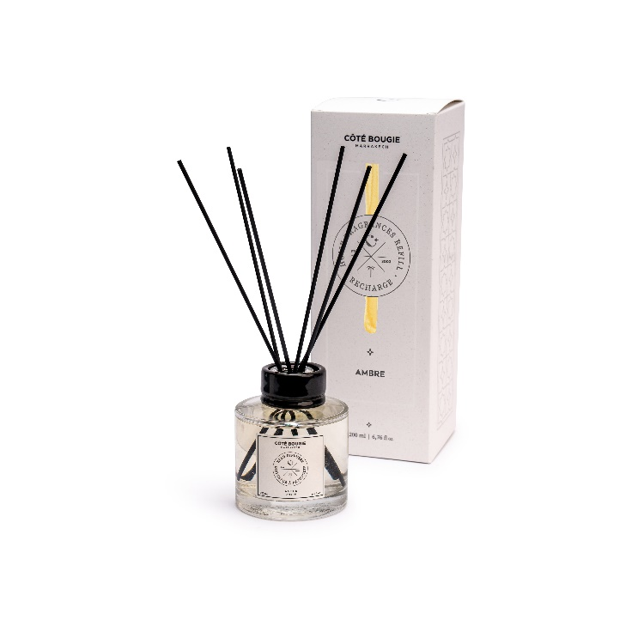 | 69.00 €
DIFF-FO-500ML | 6111259026841 | DIFFUSEUR A BATONNET MON BEL ORANGER 500 ML |  |  |  | MON BEL ORANGER | 29.00 € | 2.00 |  | 0.00 € |  | 69.00 €
DIFF-OR-500ML | 6111259026858 | DIFFUSEUR A BATONNET ORIENTAL 500 ML |  |  |  | ORIENTAL | 29.00 € | 2.00 |  | 0.00 € |  | 69.00 €
DIFF-OD-500ML | 6111259026865 | DIFFUSEUR A BATONNET ROSE OUD 500 ML |  |  |  | ROSE OUD | 29.00 € | 2.00 |  | 0.00 € |  | 69.00 €
DIFF-DA-500ML | 6111259026148 | DIFFUSEUR A BATONNET DATTES 500 ML |  |  |  | DATTES | 29.00 € | 2.00 |  | 0.00 € |  | 69.00 €
DIFF-FG-500ML | 6111259026834 | DIFFUSEUR A BATONNET FIGUIER 500 ML |  |  |  | FIGUIER | 29.00 € | 2.00 |  | 0.00 € |  | 69.00 €
DIFF-MT-500ML | 6111259025530 | DIFFUSEUR A BATONNET MENTHE & THÉ 500 ML |  |  |  | MENTHE & THE | 29.00 € | 2.00 |  | 0.00 € |  | 69.00 €
DIFF-KAM-500ML | 6111259029378 | DIFFUSEUR A BATONNET KAMOUN 500 ML |  |  |  | KAMOUN / CUMIN | 29.00 € | 2.00 |  | 0.00 € |  | 69.00 €
DIFF-CUIR-500ML | 6111270784140 | DIFFUSEUR A BATONNET CUIR OBSCUR 500 ML |  |  |  | CUIR OBSCUR | 29.00 € | 2.00 |  | 0.00 € |  | 69.00 €
DIFF-JASMIN-500ML | 6111259023901 | DIFFUSEUR A BATONNET JASMIN DE NUIT 500 ML |  |  |  | JASMIN DE NUIT | 29.00 € | 2.00 |  | 0.00 € |  | 69.00 €
DIFF-CEDRE-500ML | 6111270785390 | DIFFUSEUR A BATONNET CEDRE DE ATLAS 500 ML |  |  |  | CEDRE DE ATLAS | 29.00 € | 2.00 |  | 0.00 € |  | 69.00 €
DIFF-PE-500ML | 6111259029361 | DIFFUSEUR A BATONNET PLACE DES EPICES 500 ML |  |  |  | PLACE DES EPICES | 29.00 € | 2.00 |  | 0.00 € |  | 69.00 €
DIFF-MUSIC-500ML | 6111270784157 | DIFFUSEUR A BATONNET MUSC CHARMEUR 500 ML |  |  |  | MUSC CHARMEUR | 29.00 € | 2.00 |  | 0.00 € |  | 69.00 €
DIFF-HERBEF-500ML | 6111270786045 | DIFFUSEUR A BATONNET HERBE FRAICHE 500 ML |  |  |  | HERBE FRAICHE | 29.00 € | 2.00 |  | 0.00 € |  | 69.00 €
DIFF-KOUTOUBIA-500ML | 6111270786052 | DIFFUSEUR A BATONNET KOUTOUBIA 500 ML |  |  |  | KOUTOUBIA | 29.00 € | 2.00 |  | 0.00 € |  | 69.00 €
DIFF-MM-200ML | 6111259025585 | DIFFUSEUR A BATONNET MADARINE 200 ML | H25 |  | 200 ML | MANDARINE MAJORELLE | 18.00 € | 4.00 |  | 0.00 € |  | 45.00 €
DIFF-FO-200ML | 6111259026797 | DIFFUSEUR A BATONNET MON BEL ORANGER 200 ML |  |  |  | MON BEL ORANGER | 18.00 € | 4.00 |  | 0.00 € |  | 45.00 €
DIFF-OR-200ML | 6111259026803 | DIFFUSEUR A BATONNET ORIENTAL 200 ML |  |  |  | ORIENTAL | 18.00 € | 4.00 |  | 0.00 € |  | 45.00 €
DIFF-OD-200ML | 6111259026810 | DIFFUSEUR A BATONNET ROSE OUD 200 ML |  |  |  | ROSE OUD | 18.00 € | 4.00 |  | 0.00 € |  | 45.00 €
DIFF-DA-200ML | 6111259026131 | DIFFUSEUR A BATONNET DATTES 200 ML |  |  |  | DATTES | 18.00 € | 4.00 |  | 0.00 € |  | 45.00 €
DIFF-FG-200ML | 6111259027015 | DIFFUSEUR A BATONNET FIGUIER 200 ML |  |  |  | FIGUIER | 18.00 € | 4.00 |  | 0.00 € |  | 45.00 €
DIFF-MT-200ML | 6111259025547 | DIFFUSEUR A BATONNET MENTHE & THÉ 200 ML |  |  |  | MENTHE & THE | 18.00 € | 4.00 |  | 0.00 € |  | 45.00 €
DIFF-KAM-200ML | 6111259029354 | DIFFUSEUR A BATONNET KAMOUN 200 ML |  |  |  | KAMOUN / CUMIN | 18.00 € | 4.00 |  | 0.00 € |  | 45.00 €
DIFF-CUIR-200ML | 6111270784317 | DIFFUSEUR A BATONNET CUIR OBSCUR 200 ML |  |  |  | CUIR OBSCUR | 18.00 € | 4.00 |  | 0.00 € |  | 45.00 €
DIFF-JASMIN-200ML | 6111259023918 | DIFFUSEUR A BATONNET JASMIN DE NUIT 200 ML |  |  |  | JASMIN DE NUIT | 18.00 € | 4.00 |  | 0.00 € |  | 45.00 €
DIFF-CEDRE-200ML | 6111270785383 | DIFFUSEUR A BATONNET CEDRE DE ATLAS 200 ML |  |  |  | CEDRE DE ATLAS | 18.00 € | 4.00 |  | 0.00 € |  | 45.00 €
DIFF-PE-200ML | 6111259029347 | DIFFUSEUR A BATONNET PLACE DES EPICES 200 ML |  |  |  | PLACE DES EPICES | 18.00 € | 4.00 |  | 0.00 € |  | 45.00 €
DIFF-MUSC-200ML | 6111270784331 | DIFFUSEUR A BATONNET MUSC CHARMEUR 200 ML |  |  |  | MUSC CHARMEUR | 18.00 € | 4.00 |  | 0.00 € |  | 45.00 €
DIFF-HERBEF-200ML | 6111270786069 | DIFFUSEUR A BATONNET HERBE FRAICHE 200 ML |  |  |  | HERBE FRAICHE | 18.00 € | 4.00 |  | 0.00 € |  | 45.00 €
DIFF-KOUTOUBIA-200ML | 6111270786076 | DIFFUSEUR A BATONNET KOUTOUBIA 200 ML |  |  |  | KOUTOUBIA | 18.00 € | 4.00 |  | 0.00 € |  | 45.00 €
REC-PA-FG-300ML | 6111259027091 | RECHARGE PARFUM 300 ML FIGUIER | D7H17 |  | 300 ML | FIGUIER | 15.00 € | 4.00 |  | 0.00 € | 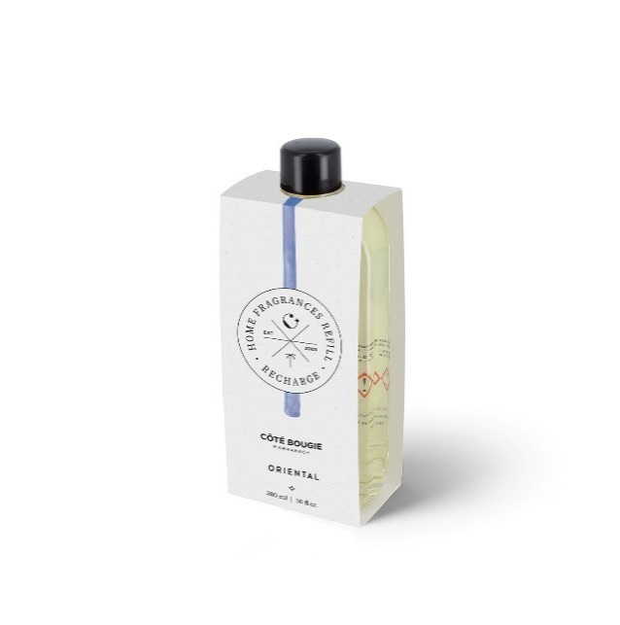 | 39.00 €
REC-PA-MM-300ML | 6111259027084 | RECHARGE PARFUM 300 ML MANDARINE MAJORELLE |  |  |  | MANDARINE MAJORELLE | 15.00 € | 4.00 |  | 0.00 € |  | 39.00 €
REC-PA-FO-300ML | 6111259027039 | RECHARGE PARFUM 300 ML MON BEL ORANGER |  |  |  | MON BEL ORANGER | 15.00 € | 4.00 |  | 0.00 € |  | 39.00 €
REC-PA-OD-300ML | 6111259027077 | RECHARGE PARFUM 300 ML ROSE OUD |  |  |  | ROSE OUD | 15.00 € | 4.00 |  | 0.00 € |  | 39.00 €
REC-PA-OR-300ML | 6111259027046 | RECHARGE PARFUM 300 ML ORIENTAL |  |  |  | ORIENTAL | 15.00 € | 4.00 |  | 0.00 € |  | 39.00 €
REC-PA-DA-300ML | 6111259027053 | RECHARGE PARFUM 300 ML DATTES |  |  |  | DATTES | 15.00 € | 4.00 |  | 0.00 € |  | 39.00 €
REC-PA-MT-300ML | 6111259027060 | RECHARGE PARFUM 300 ML MENTHE & THÉ |  |  |  | MENTHE & THE | 15.00 € | 4.00 |  | 0.00 € |  | 39.00 €
REC-PA-KAM-300ML | 6111259029392 | RECHARGE PARFUM 300 ML KAMOUN |  |  |  | KAMOUN / CUMIN | 15.00 € | 4.00 |  | 0.00 € |  | 39.00 €
REC-CUIR-300ML | 6111270783747 | RECHARGE PARFUM 300 ML CUIR OBSCUR |  |  |  | CUIR OBSCUR | 15.00 € | 4.00 |  | 0.00 € |  | 39.00 €
REC-JASMIN-300ML | 6111259027206 | RECHARGE PARFUM 300 ML JASMIN DE NUIT |  |  |  | JASMIN DE NUIT | 15.00 € | 4.00 |  | 0.00 € |  | 39.00 €
REC-CEDRE-300ML | 6111270785338 | RECHARGE PARFUM 300 ML CEDRE DE ATLAS |  |  |  | CEDRE DE ATLAS | 15.00 € | 4.00 |  | 0.00 € |  | 39.00 €
REC-PA-PE-300ML | 6111259029385 | RECHARGE PARFUM 300 ML PLACE DES EPICES |  |  |  | PLACE DES EPICES | 15.00 € | 4.00 |  | 0.00 € |  | 39.00 €
REC-MUSC-300ML | 6111270783761 | RECHARGE PARFUM 300 ML MUSC CHARMEUR |  |  |  | MUSC CHARMEUR | 15.00 € | 4.00 |  | 0.00 € |  | 39.00 €
REC-HERBEF-300ML | 6111270786083 | RECHARGE PARFUM 300 ML HERBE FRAICHE |  |  |  | HERBE FRAICHE | 15.00 € | 4.00 |  | 0.00 € |  | 39.00 €
REC-KOUTOUBIA-300ML | 6111270786090 | RECHARGE PARFUM 300 ML KOUTOUBIA |  |  |  | KOUTOUBIA | 15.00 € | 4.00 |  | 0.00 € |  | 39.00 €
P-BRULEUR-NO | 6111270785185 | BRULE-PARFUM CÉRAMIQUE NOIR | D10H11 |  |  |  | 11.00 € | 2.00 |  | 0.00 € |  | 24.00 €
P-BRULEUR-TE | 6111270782368 | BRULE-PARFUM CÉRAMIQUE TERRACOTTA |  |  |  |  | 11.00 € | 2.00 |  | 0.00 € |  | 24.00 €
P-BRULEUR-BL | 6111270782351 | BRULE-PARFUM CÉRAMIQUE BLANC |  |  |  |  | 11.00 € | 2.00 |  | 0.00 € |  | 24.00 €
P-BRULEUR-SA | 6111270782344 | BRULE-PARFUM CÉRAMIQUE SAFRAN |  |  |  |  | 11.00 € | 2.00 |  | 0.00 € |  | 24.00 €
HB-FG-100ML | 6111270780111 | HUILE A BRULER 100 ML FIGUIER | D3,5H12 |  | 100 ML | FIGUIER | 13.00 € | 4.00 |  | 0.00 € | 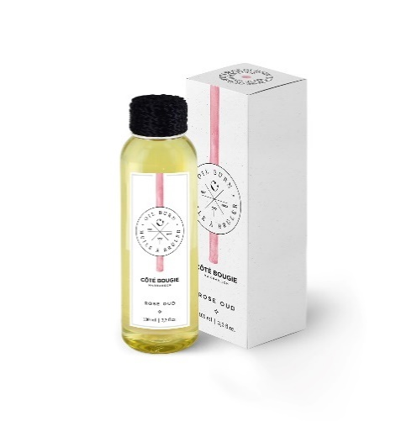 | 35.00 €
HB-M-100ML | 6111270780128 | HUILE A BRULER 100 ML MANDARINE MAJORELLE |  |  |  | MANDARINE MAJORELLE | 13.00 € | 4.00 |  | 0.00 € |  | 35.00 €
HB-FO-100ML | 6111259025264 | HUILE A BRULER 100 ML MON BEL ORANGER |  |  |  | MON BEL ORANGER | 13.00 € | 4.00 |  | 0.00 € |  | 35.00 €
HB-OR-100ML | 6111259025226 | HUILE A BRULER 100 ML ORIENTAL |  |  |  | ORIENTAL | 13.00 € | 4.00 |  | 0.00 € |  | 35.00 €
HB-OD-100ML | 6111259025233 | HUILE A BRULER 100 ML ROSE OUD |  |  |  | ROSE OUD | 13.00 € | 4.00 |  | 0.00 € |  | 35.00 €
HB-DA-100ML | 6111259025240 | HUILE A BRULER 100 ML DATTES |  |  |  | DATTES | 13.00 € | 4.00 |  | 0.00 € |  | 35.00 €
HB-MT-100ML | 6111259025219 | HUILE A BRULER 100 ML MENTHE & THÉ |  |  |  | MENTHE & THE | 13.00 € | 4.00 |  | 0.00 € |  | 35.00 €
HB-KAM-100ML | 6111259029415 | HUILE A BRULER 100 ML KAMOUN |  |  |  | KAMOUN / CUMIN | 13.00 € | 4.00 |  | 0.00 € |  | 35.00 €
HB-CUIR-100ML | 6111270783808 | HUILE A BRULER 100 ML CUIR OBSCUR |  |  |  | CUIR OBSCUR | 13.00 € | 4.00 |  | 0.00 € |  | 35.00 €
HB-JS-100ML | 6111259024359 | HUILE A BRULER 100 ML JASMIN DE NUIT |  |  |  | JASMIN DE NUIT | 13.00 € | 4.00 |  | 0.00 € |  | 35.00 €
HB-CEDRE-100ML | 6111270785321 | HUILE A BRULER 100 ML CEDRE DE ATLAS |  |  |  | CEDRE DE ATLAS | 13.00 € | 4.00 |  | 0.00 € |  | 35.00 €
HB-PE-100ML | 6111259029408 | HUILE A BRULER 100 ML PLACE DES EPICES |  |  |  | PLACE DES EPICES | 13.00 € | 4.00 |  | 0.00 € |  | 35.00 €
HB-MUSC-100ML | 6111270783822 | HUILE A BRULER 100 ML MUSC CHARMEUR |  |  |  | MUSC CHARMEUR | 13.00 € | 4.00 |  | 0.00 € |  | 35.00 €
HB-HERBEF-100ML | 6111270786397 | HUILE A BRULER 100 ML HERBE FRAICHE |  |  |  | HERBE FRAICHE | 13.00 € | 4.00 |  | 0.00 € |  | 35.00 €
HB-KATOUBIA-100ML | 6111270786403 | HUILE A BRULER 100 ML KOUTOUBIA |  |  |  | KOUTOUBIA | 13.00 € | 4.00 |  | 0.00 € |  | 35.00 €
NOS COFFRETS
COFFRET-PALET-FO | 6111270785956 | COFFRET PALET PARFUME FLEUR ORANGER (1 palet céramique + 1 spray 4ML) | L11 / l9 |  | 4mL | MON BEL ORANGER | 7.50 € | 4.00 |  | 0.00 € | 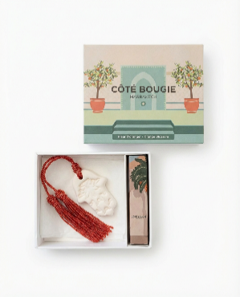 | 19.00 €
COFFRET-PALET-MA | 6111270785963 | COFFRET PALET PARFUME MANDARINE MAJORELLE (1 palet céramique + 1 spray 4ML) |  |  | 4mL | MANDARINE MAJORELLE | 7.50 € | 4.00 |  | 0.00 € |  | 19.00 €
COFFRET-PALLET-DA | 6111270785970 | COFFRET PALET PARFUME DATTES (1 palet céramique + 1 spray 4ML) |  |  | 4mL | DATTES | 7.50 € | 4.00 |  | 0.00 € | 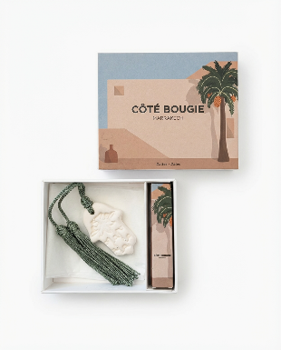 | 19.00 €
COFFRET-PALLET-OR | 6111270785987 | COFFRET PALET PARFUME ORIENTAL (1 palet céramique + 1 spray 4ML) |  |  | 4mL | ORIENTAL | 7.50 € | 4.00 |  | 0.00 € | 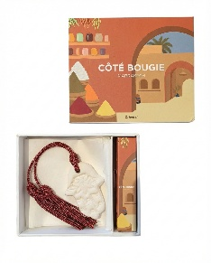 | 19.00 €
COFFRET-SIG-FO | 6111270785864 | COFFRET SIGNATURE FLEUR D'ORANGER (1 Diffuseur 100 ML + 1 Spray d'ambiance + Une bougie striée S ) |  |  |  | MON BEL ORANGER | 50.00 € | 2.00 |  | 0.00 € | 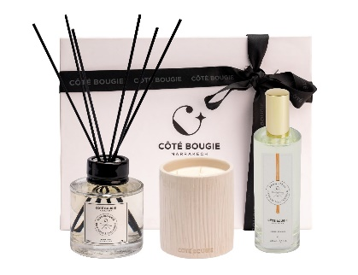 | 129.00 €
COFFRET-SIG-DATTES | 6111270785871 | COFFRET SIGNATURE DATTES (1 Diffuseur 100 ML + 1 Spray d'ambiance + Une bougie Nomad S ) |  |  |  | DATTES | 50.00 € | 2.00 |  | 0.00 € | 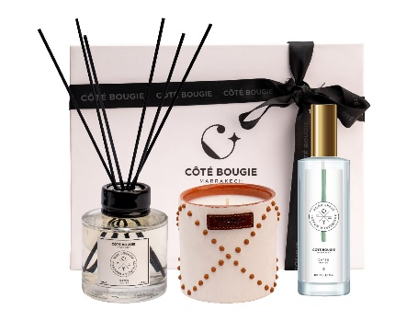 | 129.00 €
COFFRET-SIG-MA | 6111270785895 | COFFRET SIGNATURE MANDARINE (1 Diffuseur 100 ML + 1 Spray d'ambiance + Une bougie Zébré noir S ) |  |  |  | MANDARINE | 50.00 € | 2.00 |  | 0.00 € | 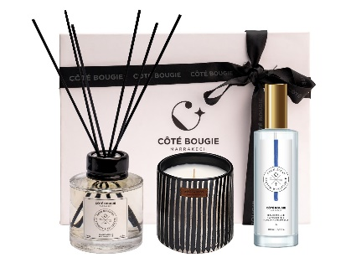 | 129.00 €
COFFRET-SIG-M&T | 6111270785901 | COFFRET SIGNATURE MENTHE & THE (1 Diffuseur 100 ML + 1 Spray d'ambiance + Une bougie Maya S ) |  |  |  | MENTHE & THE | 50.00 € | 2.00 |  | 0.00 € | 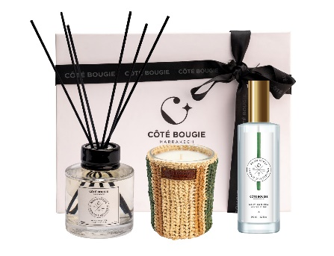 | 129.00 €
COTE BAIN
BAIN-GEL-FO-370ML | 6111270782955 | GEL LAVANT MAIN & CORPS MON BEL ORANGER | 370ML / 12,5 OZ |  |  | MON BEL ORANGER | 16.00 € | 4.00 |  | 0.00 € |  | 39.00 €
BAIN-GEL-DA-370ML | 6111270782979 | GEL LAVANT MAIN & CORPS DATTES | 370ML / 12,5 OZ |  |  | DATTES | 16.00 € | 4.00 |  | 0.00 € |  | 39.00 €
BAIN-GEL-OR-370ML | 6111270782962 | GEL LAVANT MAIN & CORPS ORIENTAL | 370ML / 12,5 OZ |  |  | ORIENTAL | 16.00 € | 4.00 |  | 0.00 € |  | 39.00 €
BAIN-GEL-MM-370ML | 6111270782986 | GEL LAVANT MAIN & CORPS MANDARINE MAJORELLE | 370ML / 12,5 OZ |  |  | MANDARINE MAJORELLE | 16.00 € | 4.00 |  | 0.00 € |  | 39.00 €
BAIN-SAVON-FO-100G | 6111270785208 | SAVON SOLIDE MON BEL ORANGER | 100G |  |  | MON BEL ORANGER | 6.00 € | 6.00 |  | 0.00 € |  | 15.00 €
BAIN-SAVON-DA-100G | 6111270785215 | SAVON SOLIDE DATTES | 100G |  |  | DATTES | 6.00 € | 6.00 |  | 0.00 € |  | 15.00 €
BAIN-SAVON-OR-100G | 6111270785222 | SAVON SOLIDE ORIENTAL | 100G |  |  | ORIENTAL | 6.00 € | 6.00 |  | 0.00 € |  | 15.00 €
BAIN-SAVON-MM-100G | 6111270785192 | SAVON SOLIDE MANDARINE MAJORELLE | 100G |  |  | MANDARINE MAJORELLE | 6.00 € | 6.00 |  | 0.00 € |  | 15.00 €
BAIN-CREME-FO-50ML | 6111270785246 | CREME MAINS MON BEL ORANGER | 50ML / 1,69 OZ |  |  | MON BEL ORANGER | 10.50 € | 6.00 |  | 0.00 € |  | 25.00 €
BAIN-CREME-DA-50ML | 6111270785253 | CREME MAINS DATTES | 50ML / 1,69 OZ |  |  | DATTES | 10.50 € | 6.00 |  | 0.00 € |  | 25.00 €
BAIN-CREME-OR-50ML | 6111270785260 | CREME MAINS ORIENTAL | 50ML / 1,69 OZ |  |  | ORIENTAL | 10.50 € | 6.00 |  | 0.00 € |  | 25.00 €
BAIN-CREME-MM-50ML | 6111270785239 | CREME MAINS MANDARINE MAJORELLE | 50ML / 1,69 OZ |  |  | MANDARINE MAJORELLE | 10.50 € | 6.00 |  | 0.00 € |  | 25.00 €
BAIN-REC-FO-500ML | 6111270785918 | RECHARGE GEL LAVANT MON BEL ORANGER | 500ML / 16,9 OZ |  |  | MON BEL ORANGER | 12.00 € | 4.00 |  | 0.00 € |  | 29.00 €
BAIN-REC-DA-500ML | 6111270785925 | RECHARGE GEL LAVANT DATTES | 500ML / 16,9 OZ |  |  | DATTES | 12.00 € | 4.00 |  | 0.00 € |  | 29.00 €
BAIN-REC-OR-500ML | 6111270785932 | RECHARGE GEL LAVANT ORIENTAL | 500ML / 16,9 OZ |  |  | ORIENTAL | 12.00 € | 4.00 |  | 0.00 € |  | 29.00 €
BAIN-REC-MM-500ML | 6111270785949 | RECHARGE GEL LAVANT MANDARINE MAJORELLE | 500ML / 16,9 OZ |  |  | MANDARINE MAJORELLE | 12.00 € | 4.00 |  | 0.00 € |  | 29.00 €
EXTERIEUR / OUTDOOR *support vendue séparement de la bougie // *support sold separately from the candle
SBRZ-B-160 | 6111270780166 | PIED BRASERO EXTERIEUR BOIS 160 CM | H160 |  |  |  | 35.00 € | 2.00 |  | 0.00 €
SBRZ-B-140 | 6111270780159 | PIED BRASERO EXTERIEUR BOIS 140 CM | H140 |  |  |  | 30.00 € | 2.00 |  | 0.00 €
SBRZ-B-120 | 6111270780142 | PIED BRASERO EXTERIEUR BOIS 120 CM | H120 |  |  |  | 25.00 € | 2.00 |  | 0.00 €
PBRZ-FER-CIT | 6111270783150 | BOUGIE POT FER | D27H11 |  |  |  | 30.00 € | 4.00 |  | 0.00 € | 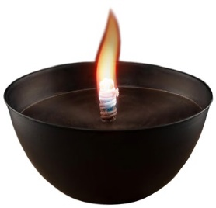
RBRZO-CITRONL |  | RECHARGE BOUGIE POT FER |  |  |  |  | 22.00 € | 4.00 |  | 0.00 € |  | * Uniquement pour pot fer / Only for iron pot
PBRZ-TCUITE-NAT-CIT | 6111270783143 | POT TERRE CUITE TERRACOTA |  |  |  |  | 30.00 € | 4.00 |  | 0.00 € | 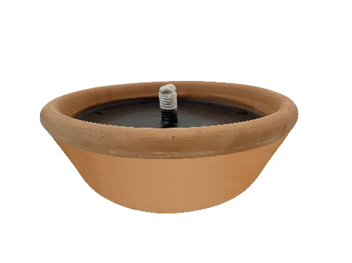 | * Uniquement pour Pied BOIS / Only for WOODEN Leg
AUTRES
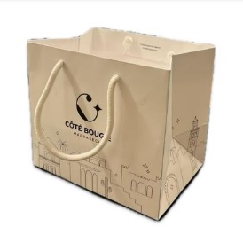
SAC-SHOP-PM | 6111270784492 | SAC SHOPPING PM |  |  |  |  | 1.00 € | 1.00 |  | 0.00 €
SAC-SHOP-MM | 6111270786519 | SAC SHOPPING MM |  |  |  |  | 1.50 € | 1.00 |  | 0.00 €
SAC-SHOP-GM | 6111270786526 | SAC SHOPPING GM |  |  |  |  | 2.00 € | 1.00 |  | 0.00 €
TESTEUR-SPRAY |  | TESTEUR SPRAY D'AMBIANCE 100 ml (Maximum 1 par parfum qui sera remisé sur votre pack) | PARFUMS : |  |  |  | 6.00 € | 1.00 |  | 0.00 €
BAIN-TESTEUR-GEL |  | TESTEUR GEL LAVANT 370ML (Maximum 1 par parfum) | PARFUMS : |  |  |  | 9.00 € | 1.00 |  | 0.00 € |  | -
BAIN-TESTEUR-CREME |  | TESTEUR CREME MAIN 50ML (Maximum 1 par parfum) | PARFUMS : |  |  |  | 5.25 € | 1.00 |  | 0.00 € |  | -
BTC | 6111259028289 | JEU DE BATONNET NOIR S |  |  |  |  | 3.00 € | 1.00 |  | 0.00 € | 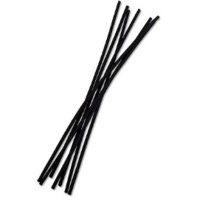
M-JB-XL | 6111270786410 | JEU DE BATONNET XL |  |  |  |  | 5.00 € | 1.00 |  | 0.00 €
PACK-PLV-COTEBOUGIE | 6111270786489 / 6111270786496 / 6111270786502 | PACK PLV COTE BOUGIE (PRESENTAITON DE LA MARQUE & PRIX) (Offert à partir de 2000 euros de commande) |  |  |  |  | 30.00 € | 1.00 |  | 0.00 €
PLV-PLATEAU-BOUGIES | 6111270786458 | PLV PLATEAU BOUGIES |  |  |  |  | 40.00 € | 1.00 |  | 0.00 € | 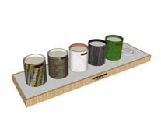
PLV-PLATEAU-DIFFUSEURS | 6111270786465 | PLV PLATEAU DIFFUSEURS / BOUGIE |  |  |  |  | 30.00 € | 1.00 |  | 0.00 € | 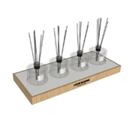
PLV-PLATEAU-SPRAY | 6111270786472 | PLV PLATEAU SPRAY |  |  |  |  | 43.00 € | 1.00 |  | 0.00 € | 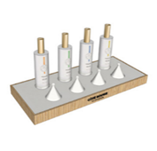
PLV-GELS-LAVANTS | 6111270786533 | PLV PLATEAU GELS LAVANTS |  |  |  |  | 30.00 € | 1.00 |  | 0.00 € | -
PLV-SAVONS | 6111270786540 | PLV PLATEAU SAVONS |  |  |  |  | 35.00 € | 1.00 |  | 0.00 € | -
PLV-CREMES-MAINS | 6111270786557 | PLV PLATEAU CREMES MAINS |  |  |  |  | 15.00 € | 1.00 |  | 0.00 € | 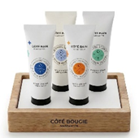 -

 |  |  |  |  |  |  | TOTAUX HT A REGLER |  |  | 0.00 €
 |  |  |  |  |  |  | * 1500 euros (Franco de port) sinon 80 euros de transport

